상품제안서
풀컬러 코르크 코스터 컵받침 11종 | 상품코드: S13101

 |  |  |  |  |  |  | 02-713-8555 | www.synergygift.co.kr
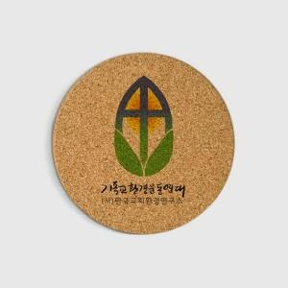 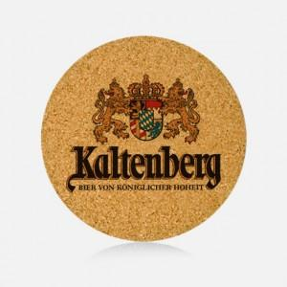

【상세/제작정보】

【인쇄/포장옵션】 | 풀칼라 / OPP(비닐)

【공급단가】 | 수량 | 300~ | 500~ | 1,000~ | 3,000~ | 5,000~
*VAT별도 | C903 | 1,180원 | 1,140원 | 1,100원 | 1,050원 | 1,020원
 | C953 | 1,290원 | 1,240원 | 1,200원 | 1,150원 | 1,120원
 | C603hx | 1,560원 | 1,500원 | 1,450원 | 1,390원 | 1,350원
 | C10010R | 2,370원 | 2,280원 | 2,200원 | 2,110원 | 2,050원

【상품 URL】 | https://www.synergygift.co.kr:443/src/goods_detail.php?gdno=18004

